Hoja 1
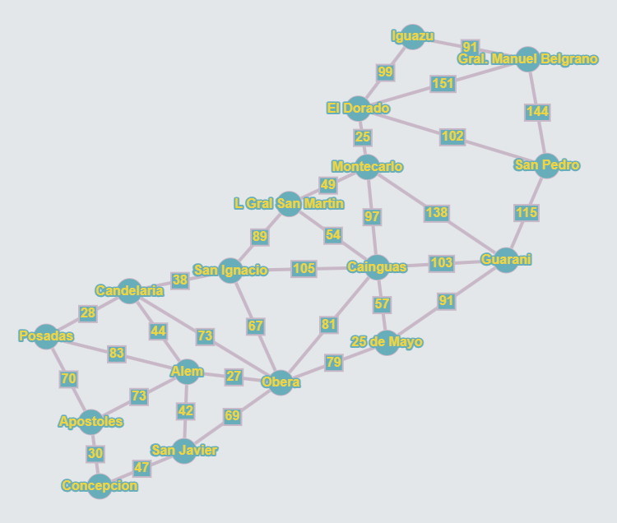
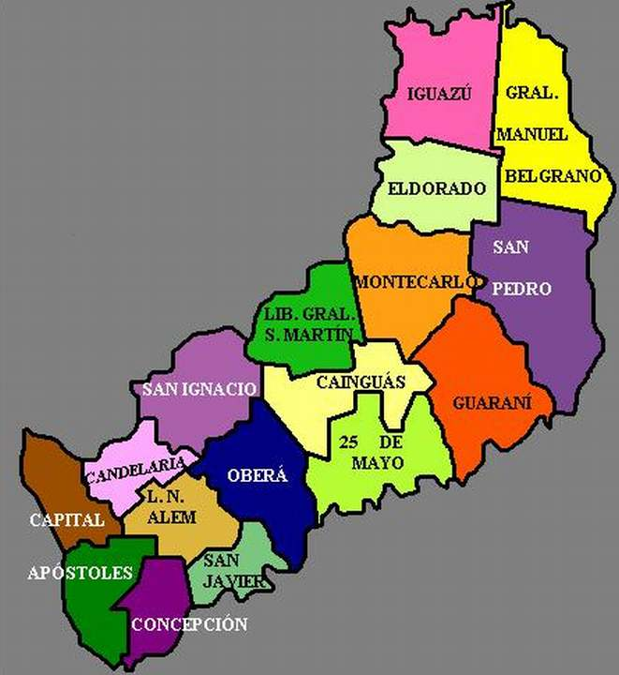
 | Posadas | Candelaria | Apostoles | Alem | Concepcion | San Javier | Obera | San Ignacio | "25 de Mayo" | Cainguas | Gral S.Martin | Guarani | Montecarlo | San Pedro | El Dorado | iguazu | Gral.Belgrano
Posadas | 0 | 28 | 70 | 83 | 0 | 0 | 0 | 0 | 0 | 0 | 0 | 0 | 0 | 0 | 0 | 0 | 0
Candelaria | 28 | 0 | 0 | 44 | 0 | 0 | 73 | 38 | 0 | 0 | 0 | 0 | 0 | 0 | 0 | 0 | 0
Apostoles | 70 | 0 | 0 | 73 | 30 | 0 | 0 | 0 | 0 | 0 | 0 | 0 | 0 | 0 | 0 | 0 | 0
Alem | 83 | 44 | 73 | 0 | 0 | 42 | 27 | 0 | 0 | 0 | 0 | 0 | 0 | 0 | 0 | 0 | 0
Concepcion | 0 | 0 | 30 | 0 | 0 | 47 | 0 | 0 | 0 | 0 | 0 | 0 | 0 | 0 | 0 | 0 | 0
San Javier | 0 | 0 | 0 | 42 | 47 | 0 | 69 | 0 | 0 | 0 | 0 | 0 | 0 | 0 | 0 | 0 | 0
Obera | 0 | 73 | 0 | 27 | 0 | 69 | 0 | 67 | 79 | 81 | 0 | 0 | 0 | 0 | 0 | 0 | 0
San Ignacio | 0 | 38 | 0 | 0 | 0 | 0 | 67 | 0 | 0 | 105 | 89 | 0 | 0 | 0 | 0 | 0 | 0
"25 de Mayo" | 0 | 0 | 0 | 0 | 0 | 0 | 79 | 0 | 0 | 57 | 0 | 91 | 0 | 0 | 0 | 0 | 0
Cainguas | 0 | 0 | 0 | 0 | 0 | 0 | 81 | 105 | 57 | 0 | 54 | 103 | 97 | 0 | 0 | 0 | 0
Gral S.Martin | 0 | 0 | 0 | 0 | 0 | 0 | 0 | 89 | 0 | 54 | 0 | 0 | 49 | 0 | 0 | 0 | 0
Guarani | 0 | 0 | 0 | 0 | 0 | 0 | 0 | 0 | 91 | 103 | 0 | 0 | 138 | 115 | 0 | 0 | 0
Montecarlo | 0 | 0 | 0 | 0 | 0 | 0 | 0 | 0 | 0 | 97 | 49 | 138 | 0 | 0 | 25 | 0 | 0
San Pedro | 0 | 0 | 0 | 0 | 0 | 0 | 0 | 0 | 0 | 0 | 0 | 115 | 0 | 0 | 102 | 0 | 144
El Dorado | 0 | 0 | 0 | 0 | 0 | 0 | 0 | 0 | 0 | 0 | 0 | 0 | 25 | 102 | 0 | 99 | 151
iguazu | 0 | 0 | 0 | 0 | 0 | 0 | 0 | 0 | 0 | 0 | 0 | 0 | 0 | 0 | 99 | 0 | 91
Gral.Belgrano | 0 | 0 | 0 | 0 | 0 | 0 | 0 | 0 | 0 | 0 | 0 | 0 | 0 | 144 | 151 | 91 | 0

